Hoja2
 | ABRIL | MAYO | JUNIO | TOTAL
Femeninas | 4 | 5 | 5 | 14
Masculinos | 6 | 3 | 2 | 11
Total | 10 | 8 | 7 | 25
En el mes | ABRIL | MAYO | JUNIO | TOTAL
Femeninas | 4 | 5 | 5 | 14
Masculinos | 6 | 3 | 2 | 11

Total | 10 | 8 | 7 | 25

Hoja1
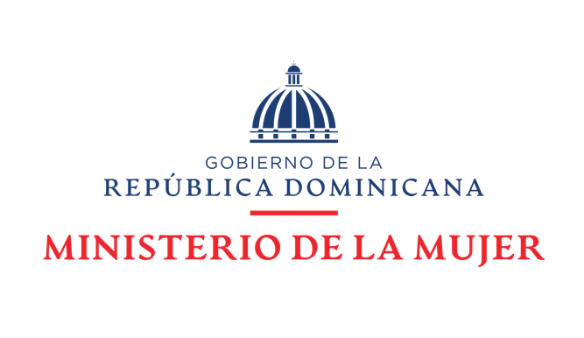

 | Transparencia, Acceso a la Información Pública.
En la Oficina de Acceso a la Información en el periodo de Abril - Junio 2023
Se atendieron 61 solicitudes de información, de las cuales fueron requerida por
Femenina 40 y Masculino 21, estaban compuestas por investigadoras-os femeninas y
masculinos, que solicitaron información sobre el Ministerio de la Mujer en torno a su
función, origen, servicios sociales que ofrece, nómina y presupuesto.
La cantidad d consulta |  | por mes fueron:
En el mes | ABRIL | MAYO | JUNIO | TOTAL
Femeninas | 5 | 15 | 20 | 40
Masculinos | 3 | 8 | 10 | 21
CONSULTAS EN LA OAI ABRIL JUNIO 2023
 | Femeninas | Masculinos | Total
ABRIL | 5 | 3 | 8
MAYO | 15 | 8 | 23
JUNIO | 20 | 10 | 30
TOTAL | 40 | 21 | 61
Total | 8 | 23 | 30 | 61

El 100% de las solicitudes equivalen a 61 atenciones, estas fueron atendidas dentro de
un plazo de quince (15) días hábiles. Atendiendo a los plazos establecido en la Ley no.
200-04 de Libre Acceso a la Información.
Las consultas de información fueron solicitadas por investigadores, profesionales de
diferentes áreas, estudiantes universitarios, estudiantes de bachillerato y público en general.
Estas solicitudes de información se realizaron de manera personal en la institución, a través
del Portal Web, a través del SAIP, correo electrónico, correspondencias físicas, 311 y otras.
Estadísticas de Solicitudes Recibidas OAI Abril - Junio 2023
 |  |  |  |  | Respuesta
 |  |  | Resueltas |  | Prorrogas
 | JUNIO
Femeninas | 5
Masculinos | 2
Total | 7
Medio de solicitud | Recibidas | Pendientes |  | <1 5 días |  | <10 días
Física | 30 | 0 |  | 5 |  | 0
SAIP | 11 | 0 |  | 14 |  | 0
Electrónica | 15 | 0 |  | 13 |  | 0
311 | 4 | 1 |  | 7 |  | 0
Otra | 1 | 0 |  | 9 |  | 0
Total | 61 | 1 | 60 | 61 |  | 0

Solicitudes recibidas Abril Junio 2023
 | Física | SAIP | Electrónica | 311 | Otra | Total
Recibidas | 30 | 11 | 15 | 4 | 1 | 61
Pendientes | 0 | 0 | 0 | 1 | 0 | 1
 |  |  |  |  |  | 60
<1 5 días | 5 | 14 | 13 | 7 | 9 | 61
<10 días | 0 | 0 | 0 | 0 | 0 | 0

La Evaluación que realizo la DIGEIG en el mes de Mayo al el portal de transparencia
obtuvimos una calificación de un 99.36 % en el cumplimiento de la ley 200-04.
En el Sistema Atención Ciudadana, línea 311 sobre quejas, denuncias y reclamaciones,
el Ministerio de la Mujer, fuimos valorados con una calificación con un 100 % en el
cumplimientos en los casos atendidos.

